高级筛选
区域 | 客户分类 | 数量 | 金额 | 区域 | 客户分类 | 区域 | 客户分类 | 数量 | 金额
EAST | 连锁店 | 151,525 | 34,102,738.72 | EAST |  | EAST | 连锁店 | 151,525 | 34,102,738.72
EAST | 美丽健康 | 58,738 | 13,642,251.71 |  | 新概念 | EAST | 美丽健康 | 58,738 | 13,642,251.71
EAST | 新概念 | 102,889 | 26,332,852.65 |  |  | EAST | 新概念 | 102,889 | 26,332,852.65
NORTH | 连锁店 | 67,902 | 15,303,361.79 |  |  | NORTH | 新概念 | 78,368 | 18,277,757.26
NORTH | 美丽健康 | 48,257 | 11,396,129.59 |  |  | SOUTH | 新概念 | 50,013 | 12,926,221.07
NORTH | 新概念 | 78,368 | 18,277,757.26 |  |  | WEST | 新概念 | 47,536 | 12,106,410.85
SOUTH | 连锁店 | 78,880 | 19,398,330.26
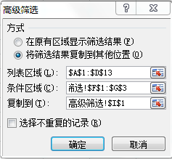
SOUTH | 美丽健康 | 28,618 | 6,934,316.41
SOUTH | 新概念 | 50,013 | 12,926,221.07
WEST | 连锁店 | 54,209 | 11,776,042.91
WEST | 美丽健康 | 21,898 | 4,884,226.15
WEST | 新概念 | 47,536 | 12,106,410.85

